BOM
MaTouch_AI 2.8" SPI TFT ST7789V
版本：V1.0 时间：2025/04/17 修订：2025/04/17 制作：Charlin | 常用知识： 103电容（10nF=0.01uF） 104电容（100nF=0.1uF） 105电容（1uF） |  |  |  | 英制0201=公制0603；英制0402=公制1005； 英制0603=公制1608；英制0805=公制2012； 英制1206=公制3216；英制1210=公制3225； 英制1812=公制4532；英制2010=公制5025； 英制2512=公制6432

序号 Item | 规格参数 Specification Description | 封装 Package | 数量 Quantity | 单位 Unit | 位号Designator | 工艺 | 替代型号 | 注释comment | 推荐链接 | 供应厂商（代理） Supplier | 联系人 | 联系方式 | 单价 | 最小包 | 品牌 Manufacture
1 | 100nF(104) ±10% 16V 0603 | 0603 | 23 | PCS | C1, C2, C9, C16, C67, C24, C12, C15, C21, C22, C26, C29, C33, C35, C36, C37, C39, C40, C44, C47, C71, C72, | SMT
2 | 10uF(106) ±10% 10V 0603 | 0603 | 21 | PCS | C11, C13, C17, C18, C25, C27, C30, C34, C38, C41, C42, C45, C46, C73, C5, C7, C8, C10, C20, C28, C65 | SMT
3 | 4.7uF ±10% 10V 0603 | 0603 | 2 | PCS | C4, C64 | SMT
4 | 15pF,0603 | 0603 | 6 | PCS | C3,C6, C14, C19,C74, C75 | SMT
5 | 按键，2PIN,贴片,PB157 |  | 2 | PCS | BOOT, RST | SMT
6 | CH340K, ESOP-10 | ESOP-10 | 1 | PCS | U8 | SMT
7 | ①2.8寸IPS液晶显示屏ST7789,40PIN,0.5mm，320X240, GT911电容触摸屏 | / | 1 | PCS |  | DIP |  | IPS屏幕，只有电容屏 |  | 耀元鸿科技
8 | FPC座，0.5mm,6PIN,翻盖式，下接 |  | 1 | PCS | P1 | SMT |  | 接触摸屏
9 | FPC座，0.5mm,40PIN,抽屉式，上接 |  | 1 | PCS | P3 | SMT |  | 接屏幕
10 | FPC座，0.5mm,24PIN,抽屉式，上接 |  | 1 | PCS | J4 | SMT |  | 接摄像头
11 | ESP32-S3-WROOM-1,PCB天线，16MB Flash,8MB PSRAM,ESP32-S3-WROOM-1-N16R8 | / | 1 | PCS | U6 | SMT |  | ESP32-S3-WROOM-1-N16R8
12 | SMF05C,SOT363 | SOT363 | 1 | PCS | D1 | SMT
13 | TF卡座，短卡抽屉式，贴片 |  | 1 | PCS | TF | SMT
14 | AMS1117-3.3,3.3V/1A输出，SOT89 | SOT89 | 2 | PCS | U2,U7 | SMT
15 | PCF8563T/5,518,SOP8 | SOP8 | 1 | PCS | U11 | SMT
16 | MAX98357A,TQFN-16 | TQFN-16 | 1 | PCS | IC2 | SMT
17 | INMP441 |  | 2 | PCS | U9,U10 | SMT
18 | MAX17048, DFN-8 | DFN-8 | 1 | PCS | U1 | SMT
19 | TP4056,SOP8 | SOP8 | 1 | PCS | U4 | SMT
20 | WS2812B，4P, 3535 | 3535 | 1 | PCS | LED0 | SMT
21 | USB-type-C座,16PIN |  | 2 | PCS | USB-NATIVE, USB-TTL | SMT
22 | PMOS,AO3401, SOT23 | SOT23 | 1 | PCS | Q1 | SMT
23 | NMOS,2N7002,SOT23 | SOT23 | 4 | PCS | Q2,Q3,Q5,Q6 | SMT
24 | B5819WS,SOD323 | SOD323 | 2 | PCS | D3, D11 | SMT
25 | SC-32S32.768kHz20PPM12.5pF | SMD3215 | 1 | PCS | Q19 | SMT |  | C97606
26 | SS54,DO-214AC | DO-214AC | 2 | PCS | D2, D4 | SMT
36 | HY2.0-4P,带卡扣，卧式贴片座子 |  | 2 | PCS | J1, J3 | SMT
37 | BLM18PG121SN1D,120R@100Mhz,0603 | 0603 | 2 | PCS | FB1,FB2 | SMT
38 | SSP6206-15NR,1.5V/300mA | SOT23 | 1 | PCS | U3 | SMT
39 | XC6206P282MR,2.8V/300mA | SOT23 | 1 | PCS | U5 | SMT
40 | 绿灯，LED0805 | LED0805 | 2 | PCS | LED, DONE | SMT
41 | 红灯，LED0805 | LED0805 | 1 | PCS | CHRG | SMT
42 | PH2.0-2P,2.0mm贴片座，卧式2P，带2个固定焊盘 |  | 1 | PCS | BAT | SMT
44 | M3双面胶 |  | 1 | PCS |  | DIP |  | 粘贴屏幕
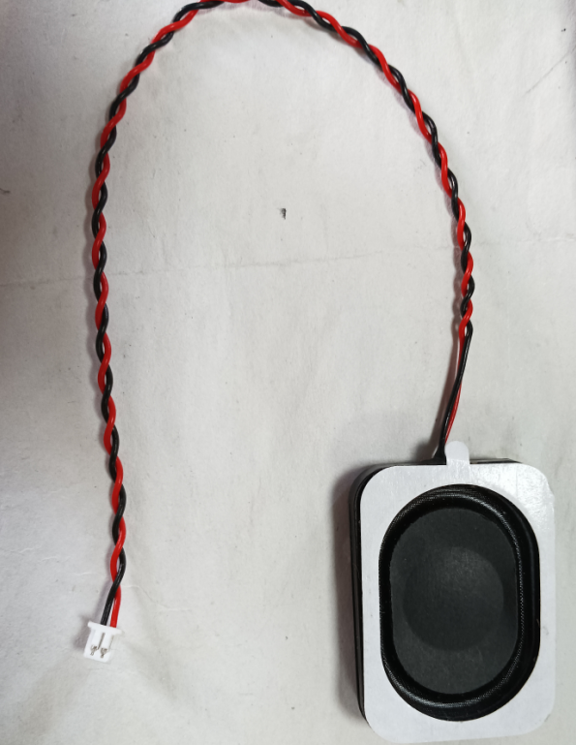
45 | 摄像头OV3660，24P,0.5mm |  | 1 | PCS |  | DIP
46 | 1.25mm-2P贴片座，卧式2P，带2个固定焊盘 |  | 1 | PCS | SPK | SMT
47 | 贴片卧式开关，6P,2.5mm |  | 1 | PCS | PWR | SMT
48 | 3525喇叭 4欧3W 线序分正负 1.25mm 2P 如右图所示 |  | 1 | PCS
49 | 贴片螺母，内径螺纹M2.5mm, M2.5X4.5X6.0,高6.0mm |  | 4 | PCS | M1, M2, M3, M4
50 | 闪迪TF卡(microSD卡), 容量16GB, 速度：A1,Class 10 |  | 1 | PCS | 测试时先保存7张jpg文件和MP3文件到TF卡里 | DIP
51 | M2.5*5 细纹螺丝，平头，螺丝长5mm |  | 1 | PCS |  | DIP |  | 锁住螺丝孔M5,M6,M7,M8

 | 说明：① ESP32-S3只有电容屏版本，没有电阻屏版本

